New-Raph Multivariable
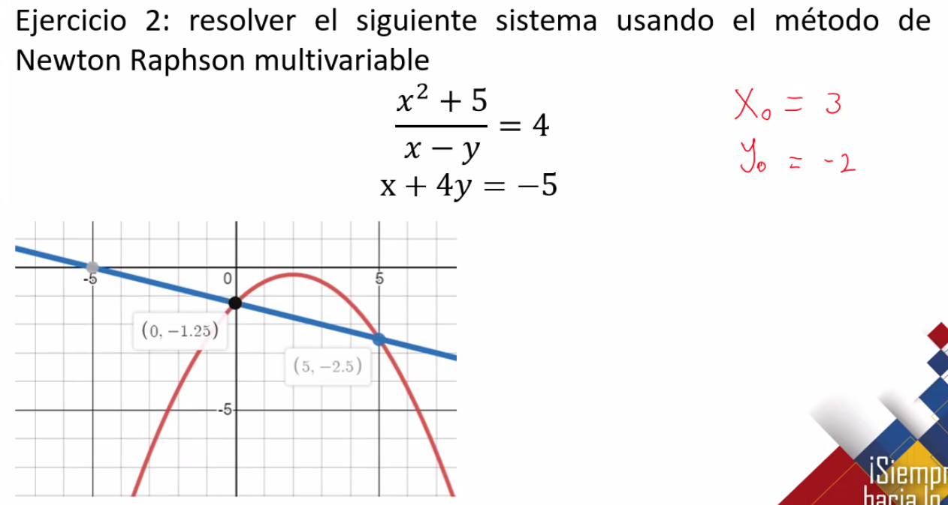

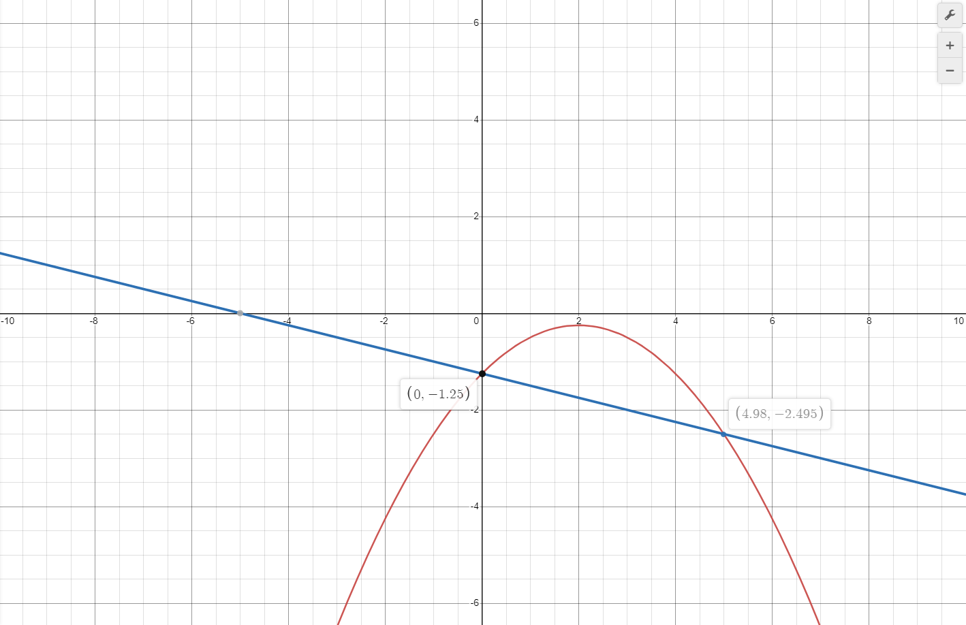

MATRIX JACOBIANA

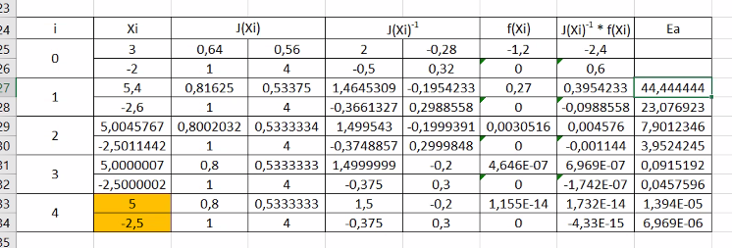
iteracion | Xi | J(xi) |  | J(xi)^{-1} |  | f(xi) | (J(xi)^{-1})*(f(xi))
0 | 3 | 0.64 | 0.56 | 2 | -0.28 | -1.2 | -2.4
 | -2 | 1 | 4 | -0.5 | 0.32 | 0 | 0.6
1

Hoja2
